Energia Mercado Livre - SP
Operações Interestaduais de Energia Elétrica - SP

Empresa: | ARROZ ALIMENTOS LTDA
Ref. | 2024-08-01

 |  | Rateios dos Contratos
 |  | ANEMUS WIND (RN) |  |  | Totais |  |  | Cálculo ICMS
Unidade | CNPJ | Quantidade | Preço Unitário do Contrato (Sem ICMS) | Valor | Quantidade | Valor | Preço Unitário (Com ICMS) | Valor da Operação (Base de Cálculo ) | ICMS a Recolher
Arroz - Loja 2 | 52.397.650/0002-05 | 70.3970 | 354.2000 | 24,934.62 | 70.3970 | 24,934.62 | 431.9513 | 30,408.07 | 5,473.45
VALORES QUE SERÃO INFORMADOS NA EMISSÃO DA NOTA FISCAL DE ENTRADA, CGO 212
Arroz - Loja 4 | 52.397.650/0004-69 | 61.1610 | 348.3800 | 21,307.27 | 61.1610 | 21,307.27 | 424.8537 | 25,984.48 | 4,677.21
Arroz - Loja 6 | 52.397.650/0006-20 | 0.0000 | 0.0000 | 0.00 | 0.0000 | 0.00 | #DIV/0! | 0.00 | 0.00
Arroz - Loja 7 | 52.397.650/0007-01 | 70.0780 | 305.3301 | 21,396.92 | 70.0780 | 21,396.92 | 372.3537 | 26,093.80 | 4,696.88
 |  | 201.64 |  | 67,638.81 | 201.64 | 67,638.81 |  | 82,486.35 | 14,847.54

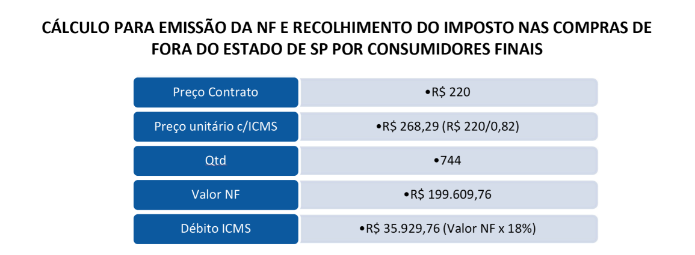
INSERIR A QUANTIDADE E O PREÇO UNITARIO INFORMADO NA NOTA FISCAL ORIGINAL.
Bases legais:
- Decreto 66.373/2021
- Artigo 116 do RICMS-SP
- Artigo 15, Portaria SER 14/2022

